Windows
クライアント要件（Windows）

 | 項目 |  | クライアント要件 | 備考
 | スペック | CPU | ・ノートPC：Intel Core i5 520M（2.40GHz、2コア）以上奨励 ・デスクトップPC：Core 2 Duo E7500（2.93GHz、2コア）以上奨励
 |  | メモリ | ２GB以上
 |  | 解像度 | SXGA/XGA/WXGA動作保証 | HumanBridge EHRソリューションではSXGAを奨励
 |  | 色数 | 64K以上
 | 必要ソフト | OS | ※サポート状況シート参照 | ・WindowsXPのサポート終了に伴い、XPはV05L02R01以降はサポート対象外 ･8RTはサポート対象外
 |  | Webブラウザ | ※サポート状況シート参照 | ・IE８は「IE７は互換モード」のみ動作保証 ・IE10/11で、モダンUIは動作保証外 ・IEが標準搭載されているため、Microsoft Edgeはサポート対象外 ※対応についてはMicrosoftの動向を加味しながら継続検討
 |  | PDF リーダー | Adobe Reader７/8/9/10/11 Adobe Acrobat Reader DC | Adobe Reader 9を奨励
 |  | Flashプレーヤー | Adobe Flash Player 14(※)/15/16/17/18/19/20/21 | 画像ビューア機能利用時に必須 ・13より前のバージョンで深刻な脆弱性の報告あり ・以下バージョンにて『画像コピー』機能使用不可 - 13.0.0.214 - 13.0.0.223 - 14.0.0.125 ※14.0.0.145以降で全機能動作保証 ・V07L01R01以降のバージョンの場合、画像取得の処理速度が改善されます。V07L01R01のCS-1571にて対応。 ※11.4以降のバージョンが必要
 |  | .Net Framework | Microsoft. Net Framework 2.0/3.0/3.5
 |  | Office Word | Microsoft Office Word 2003/2007/2010/2013/2016 | ・2013ではV05L02R01以前のバージョンの場合、紹介状/返書の復元機能が動作しない。V05L03R01のCS-1064にて対応。
 |  | Office Excel | Microsoft Office Excel 2003/2007/2010/2013/2016 | 地域連携パス機能を使用する場合は必須
 |  | VPNクライアント | 各システム導入形態に応じたソフトを利用
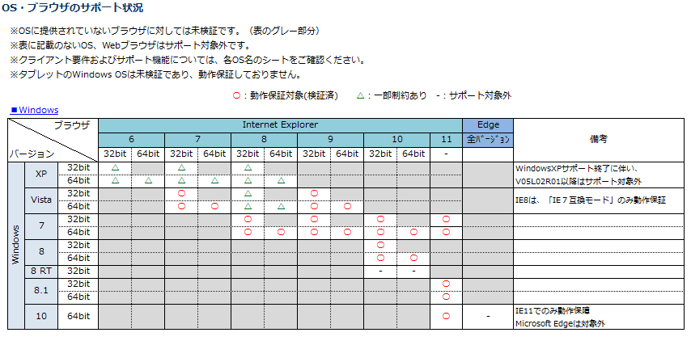

 | 【注 意 事 項】
 | ■「ヨコハマキラリネット」のセットアップ対象OSは、Microsoft社製『Windows』のうち、メーカーサポートが継続しているものに限らせていただきます。
 | ■ 対象端末には、「ヨコハマキラリネット」のご利用に必要なソフトウェアのインストールや、ブラウザ（IE）の設定変更等を実施させていただきます。
 | ■ 必要な要件を満たしていても、その他の要因等により「ヨコハマキラリネット」のご利用が出来ない可能性があります。予めご了承ください。

